JOIN
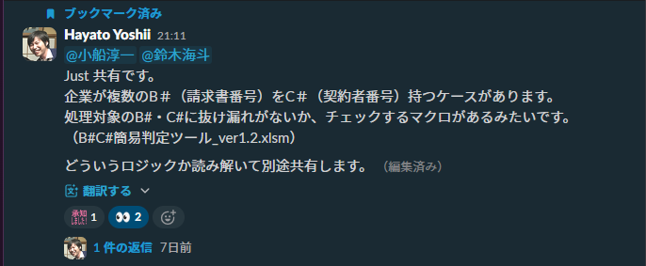
サブシス | テーブル論理名 | 決裁番号 | オーダ番号 | エントリ番号 | 統一企業コード | summit統一企業番号 | s# | サービスID(S#) | サービスID | b# | 請求グループID(B#) | 請求グループID | c# | 契約者ID(C#) | 契約者ID | トランザクション番号
BFSエントリ | モバイル_サービスサマリ_付属品 |  |  | エントリ番号
BFSエントリ | モバイル_サービスサマリ_端末
BFSエントリ | モバイル_エントリ情報 |  |  | エントリ番号 | 統一企業コード
RMS | 契約基本情報 |  | オーダ番号 |  |  | summit統一企業番号 | s# |  |  | b#
RMS | 契約料金情報 | 決裁番号 | オーダ番号
COP | 支払情報 |  |  |  |  |  |  |  |  |  |  | 請求グループid
COP | 契約者リンク履歴 |  |  |  |  |  |  | サービスID(S#) |  |  |  |  |  | 契約者ID(C#)
COP | svcリンク履歴 |  |  |  |  |  |  | サービスID(S#) |  |  | 請求グループID(B#) |  |  |  |  | トランザクション番号
COP | 販売履歴 |  |  |  |  |  |  | サービスID(S#) |  |  | 請求グループID(B#) |  |  | 契約者ID(C#)
COP | 機器割当 |  |  |  |  |  |  | サービスID(S#) |  |  |  |  |  |  |  | トランザクション番号
COP | プロダクト |  |  |  |  |  |  |  |  |  |  |  |  |  |  | トランザクション番号
Mars | 取次店
Mars | キャンペーン
Mars | 商品
SUMMIT | 決裁_料金決裁 | 決裁番号
SUMMIT | 決裁_提案モバイル | 決裁番号
SUMMIT | 決裁_共通決裁 | 決裁番号
SUMMIT | 決裁_基本_補足 | 決裁番号 |  |  | 統一企業コード
SUMMIT | 決裁_関連申請書

メモ
